01_直接アクセス確認
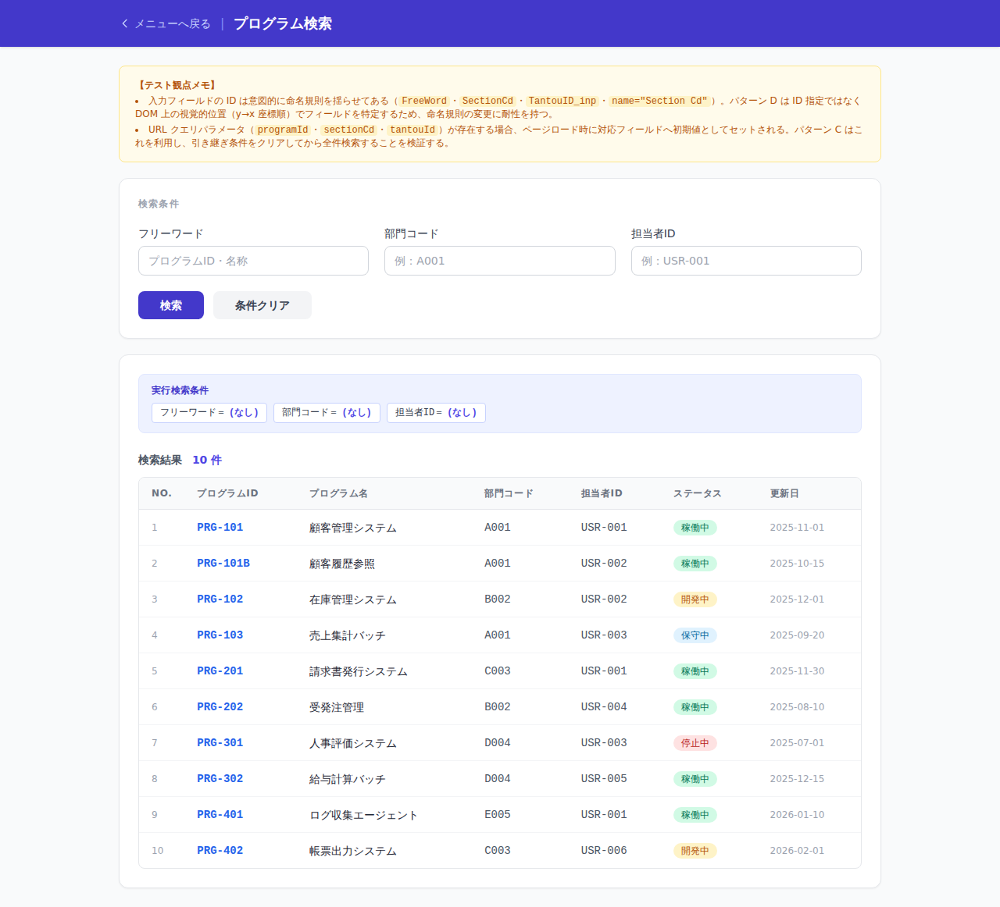
TC-001_直接遷移_条件なし検索.png

02_メニュー経由確認
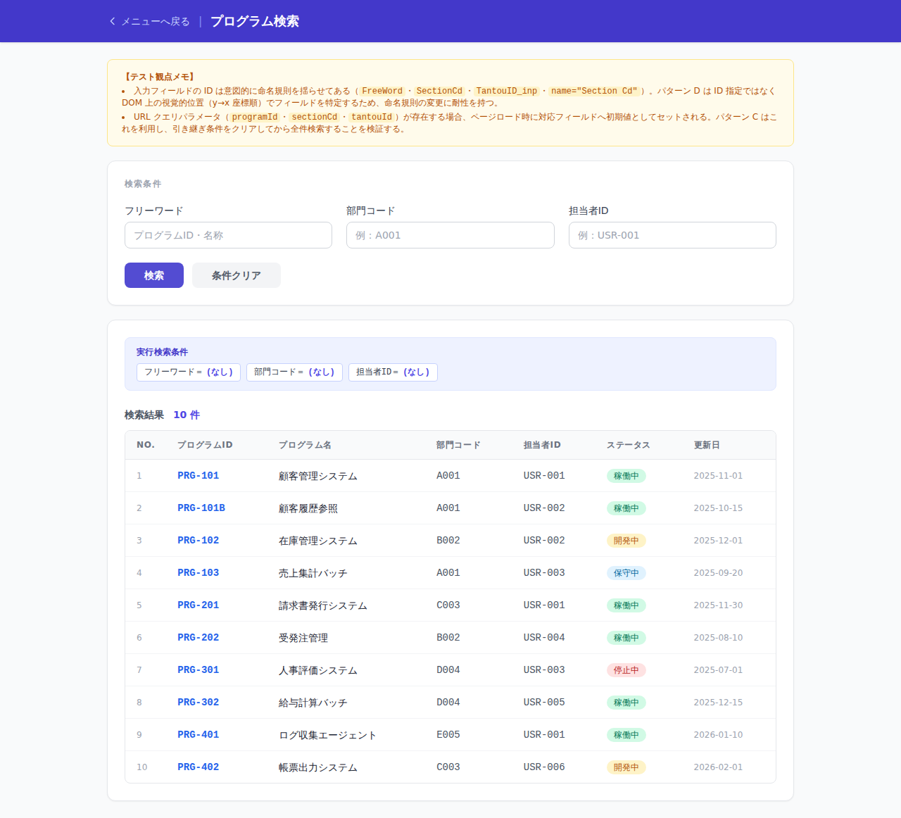
TC-002_メニュー経由_セッション非依存画面_条件なし検索.png

03_引継検索_メニュー経由確認
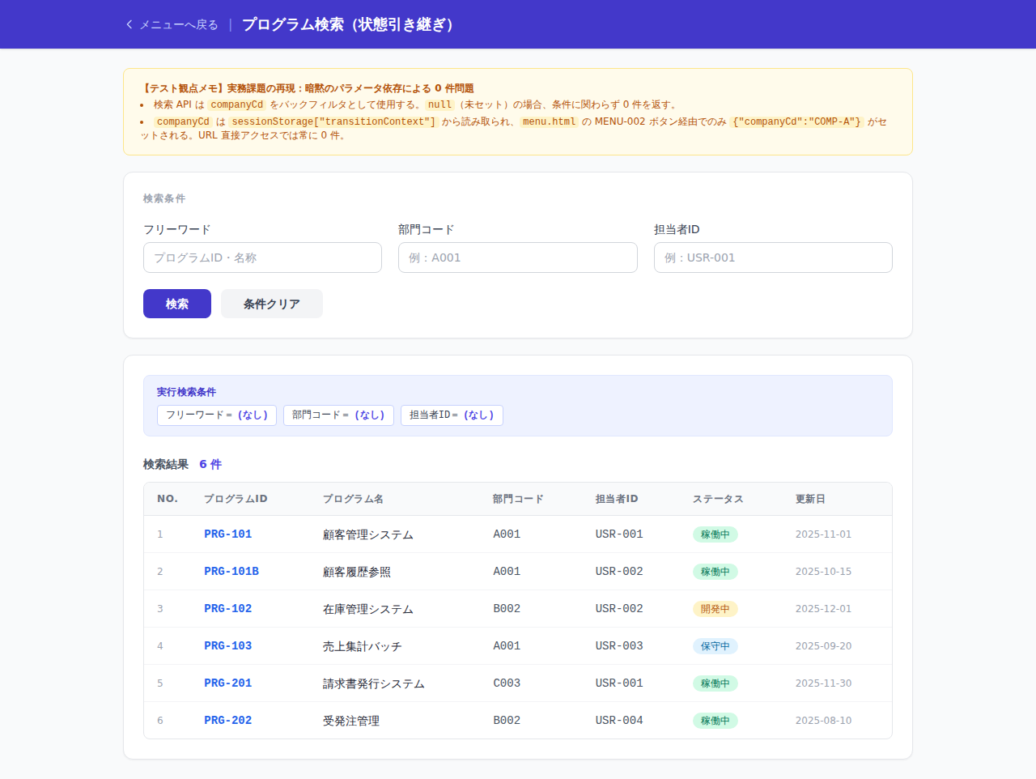
TC-003_メニュー経由_セッション依存画面_条件なし検索.png

04_引継条件クリア_全件検索確認
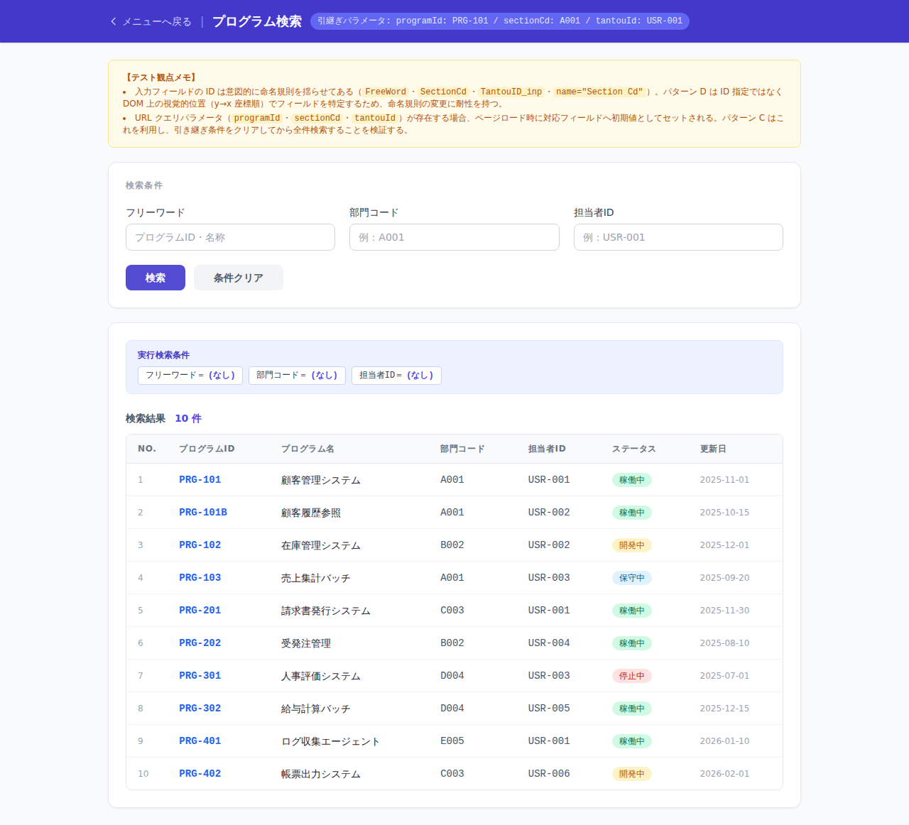
TC-004_引継ぎ条件クリア後に全件検索.png

05_フリーワード指定
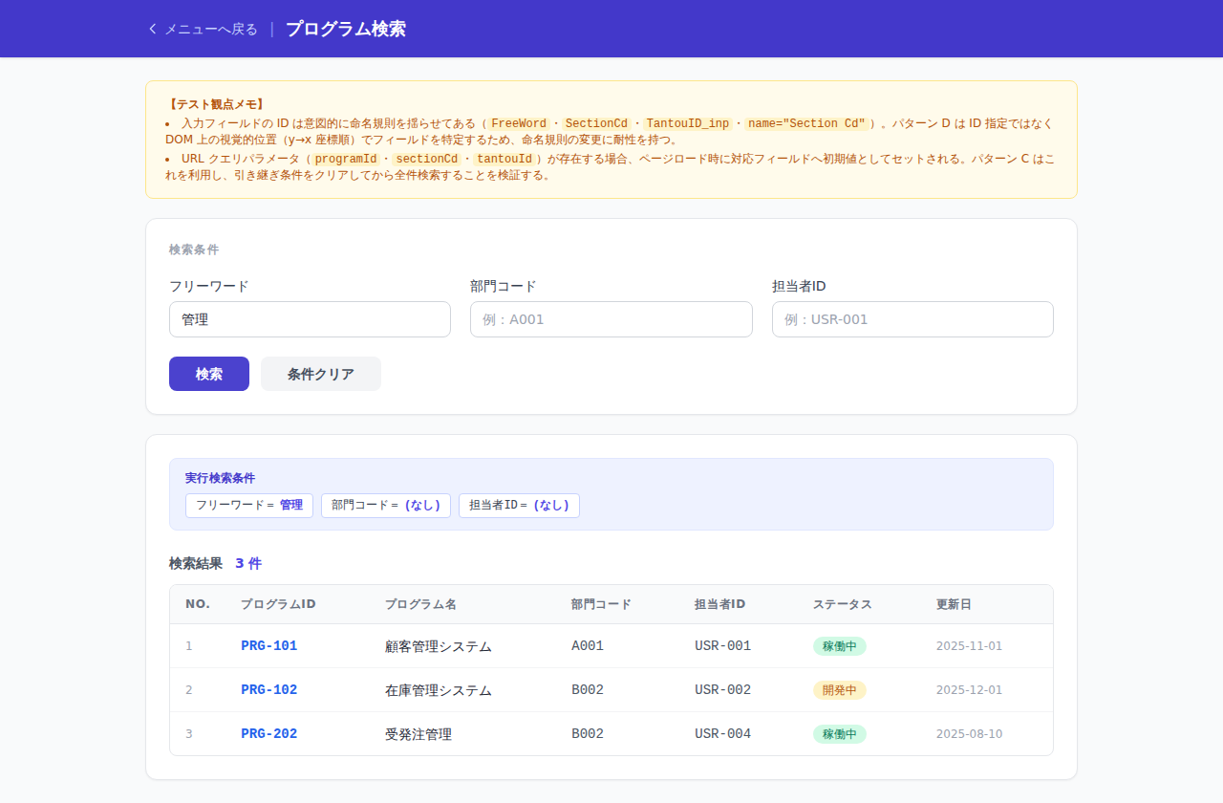
TC-005_フリーワードのみ検索.png

06_部門コード指定

TC-006_部門コードのみ検索.png

07_複合条件指定
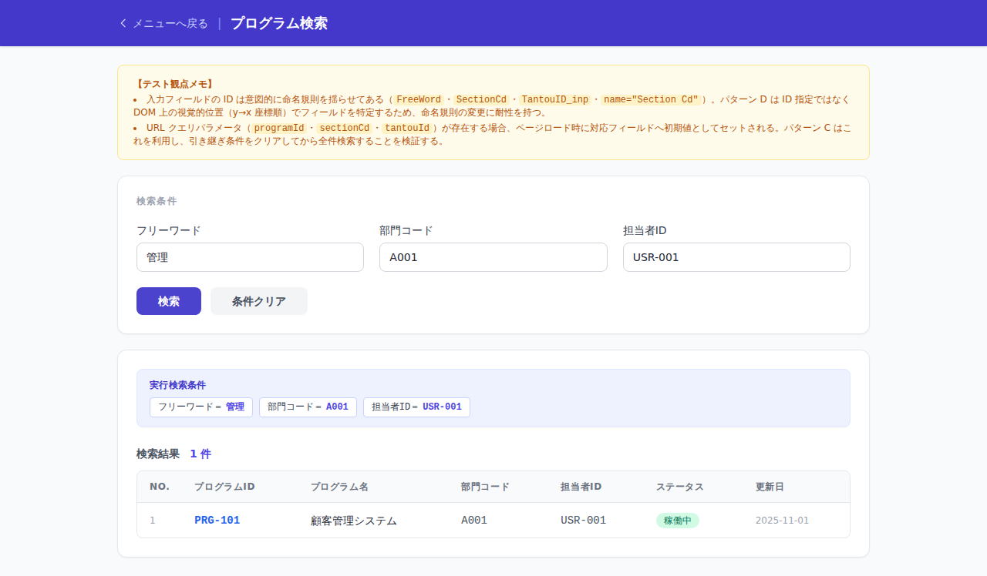
TC-007_複数条件で検索.png

